상품제안서
송월타올 크루아상뱀부 180G풀패키지 4매입세트+쇼핑백 | 상품코드: S26918

 |  |  |  |  |  |  | 02-713-8555 | www.synergygift.co.kr
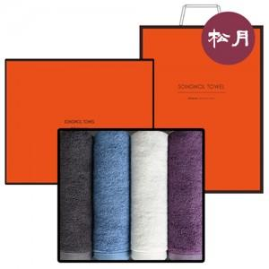

【상세/제작정보】

【인쇄/포장옵션】 | 실크, 자수 / 쇼핑백동봉

【공급단가】 | 수량 | 50~ | 100~ | 500~ | 1,000~ | 2,000~
*VAT별도 | 단가 | 22,380원 | 22,040원 | 21,520원 | 20,660원 | 19,800원

【상품 URL】 | https://www.synergygift.co.kr:443/src/goods_detail.php?gdno=26918

